Granos de arroz y ajedrez
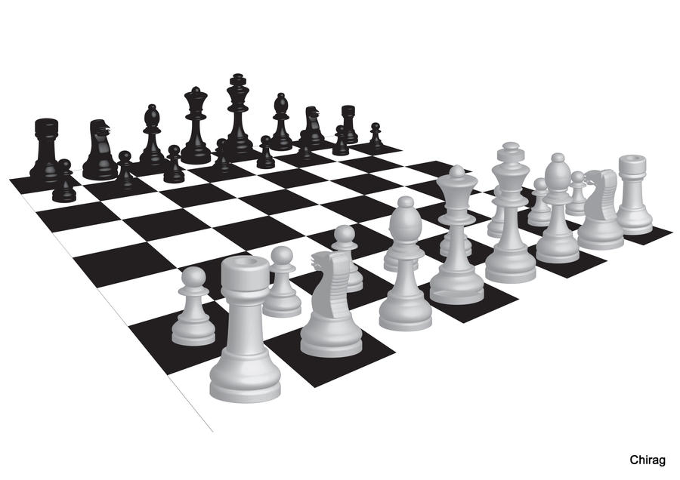
Dijo el rey extrañado:
Si Arroz, pero de la siguiente forma, me pondrá usted un grano en la primera casilla del tablero, y en la siguiente me pondrá el doble que en la anterior, y así sucesivamente hasta acabar el tablero, ni uno más.
El rey se fue a la ciudad a buscar ese arroz y le pidió a sus matemáticos que contaran cuanto arroz necesitaba.
Al cabo de 3 días uno de los matemáticos se acercó al rey con muy mal humor, y con ojeras de 3 días y le comento al rey de la locura a la que se había comprometido.
¿Serias capaz de saber cuál fue la locura?
1 | 2 | 4 | 8 | 16 | 32 | 64 | 128
256 | 512 | 1024 | 2048 | 4096 | 8192 | 16384 | 32768
65536 | 131072 | 262144 | 524288 | 1048576 | 2097152 | 4194304 | 8388608
16777216 | 33554432 | 67108864 | 134217728 | 268435456 | 536870912 | 1073741824 | 2147483648
4294967296 | 8589934592 | 17179869184 | 34359738368 | 68719476736 | 137438953472 | 274877906944 | 549755813888
1099511627776 | 2199023255552 | 4398046511104 | 8796093022208 | 17592186044416 | 35184372088832 | 70368744177664 | 140737488355328
281474976710656 | 562949953421312 | 1.1258999068E+15 | 2.2517998137E+15 | 4.5035996274E+15 | 9.0071992547E+15 | 1.8014398509E+16 | 3.6028797019E+16
7.2057594038E+16 | 1.4411518808E+17 | 2.8823037615E+17 | 5.764607523E+17 | 1.1529215046E+18 | 2.3058430092E+18 | 4.6116860184E+18 | 9.2233720369E+18

Boris y Eugene
Boris y Eugene son dos amigos de la infancia que habían ido al mismo colegio en 1900. Al High School de Moscú. Se encontraron después de muchos años y Boris tiene muchísimo dinero y Eugeni sigue igual que siempre.
Se encontraron el 1 Febrero de 1984 y se alegraron mucho de verse, la cosa es que empezaron a beber y a reír acordándose de tiempos pasados y en eso pasadas unas 3 horas de juerga, Eugeni le plantea un fantástico negocio.
Eugeni: Creo que te voy a hacer rico Boris, te voy a dar durante este mes tantos millones como la cifra del día…
Boris: No entiendo nada???
Eugeni: Sí, hoy te daré un millón, mañana te daré dos, pasado tres, al otro cuatro y así hasta que nos acabemos el mes.
Boris: Y yo que hago?
Eugene: Tú me darás un bolívar hoy, mañana me darás dos, y pasado 4, es decir que me darás siempre el doble que en día anterior,… fácil ¿no?
Boris: Venga empezamos ya, toma mi bolívar
Eugene: Acompáñame al banco que te daré el millón que te corresponde hoy, y haremos los papeles para que vayas recibiendo las transferencias correspondientes…
Resuelve el problema utilizando una hoja de cálculo de Excel. ¿Cuánto le da cada uno a su amigo al finalizar el mes?

